原残详情导入模板
物料编号/88码 | 数量 | 箱号 | 退货原因 | 备注 | 图片1 | 图片2 | 图片3 | 图片4 | 图片5 | 图片6 | 图片7 | 图片8 | 图片9 | 图片10
必填 | 必填只能为1 | 非必填 | 必填 | 非必填
8809965214710 | 1 |  | Debonding|开胶 |  |  | 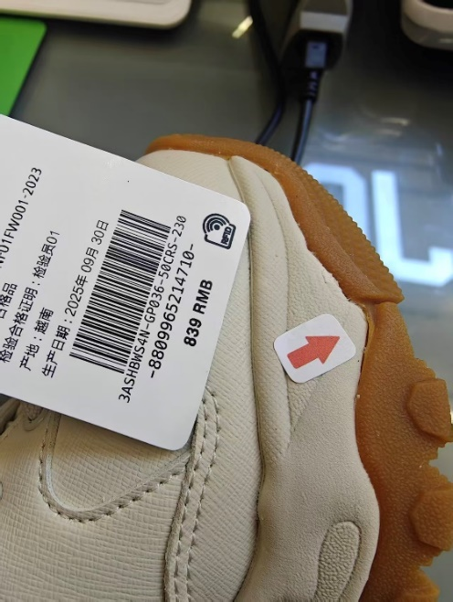
8809965190458 | 1 |  | Snagging|钩破 |  |  | 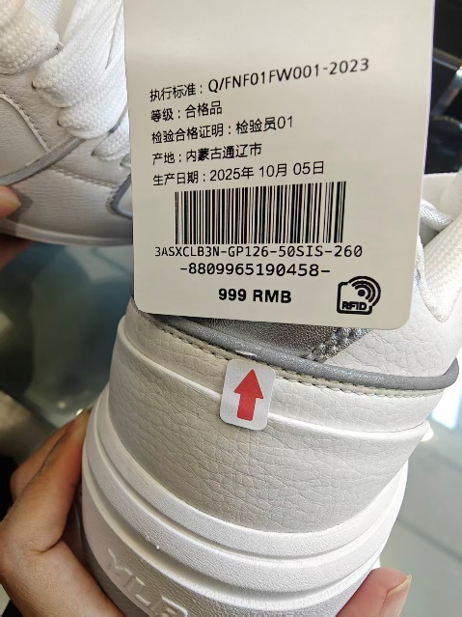
880275185738 | 1 |  | Exceeded Glued|溢胶 |  |  | 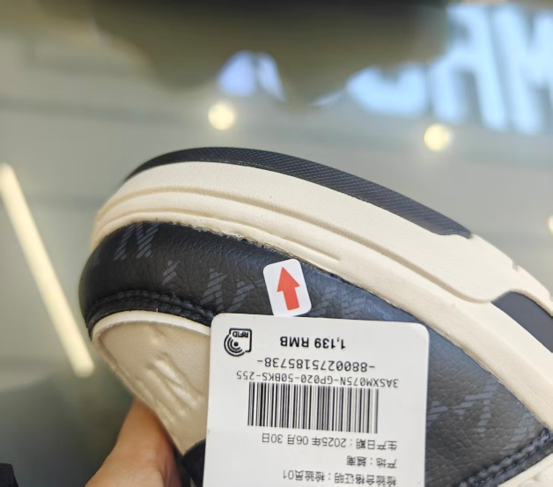
8809965216103 | 1 |  | Debonding|开胶 |  | 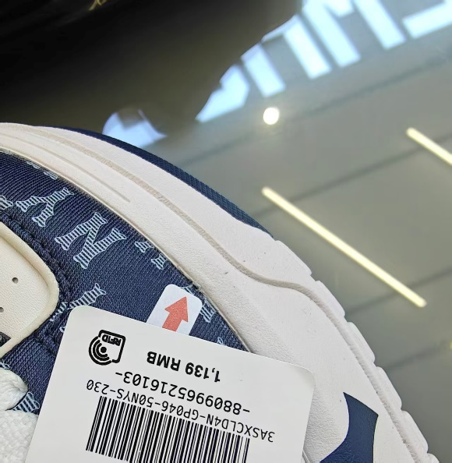
880025830338 | 1 |  | Stain|污渍 |  |  | 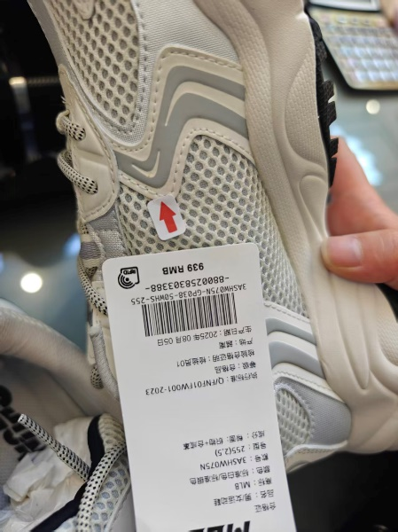 |  | 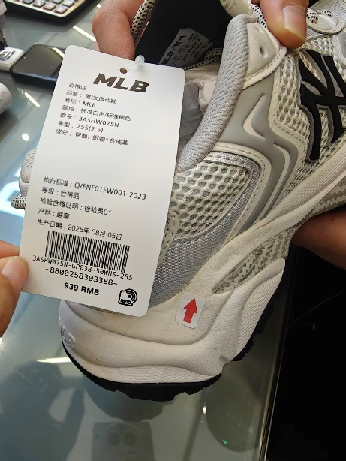
8800258303395 | 1 |  | Exceeded Glued|溢胶 |  |  | 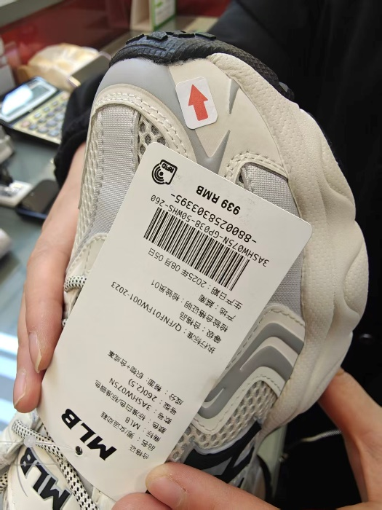
880025830401 | 1 |  | Worn Trace|磨损痕迹 |  |  | 